Cerinte tehnice
Technical requirements

A. Echipament de ridicare cu furci și cleme
Nr. Crt. | Nume produs | Imagine (exemplu) | Capacitate - capacitate de încărcare | Utilizare | Înălțime de ridicare: înălțimea până la care poate ridica stivuitorul sarcina | Ax rotativ la instalarea clemelor | Tip combustibil | Echipament stingere incendiu | Accesorii suplimentare | Tip anvelope | Culoare anvelope | Înălțime ridicare liberă | Înălțime maximă catarg | Lungime furcă | Sideshift | Cerințe de siguranță
1 | Echipament de ridicare cu furci | 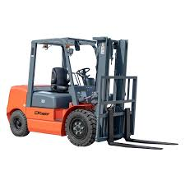 | 1,5 - 2 T | interior / exterior (acoperiș și uși necesare) | 5-6 m | nu | electric | inclus | Li-Ion | mixt (interior / exterior) | Mixt/Gri | 2 m | 2,3 m | 1,2 m | da | 1. Lampă LED Blue Spot față și spate 2. Semnalizator LED cu lumină intermitentă, înălțime redusă 3. Oglindă panoramică retrovizoare 4. Pachet complet de iluminare LED 5. Centură de siguranță cu vizibilitate ridicată 6. Semnal acustic la mersul cu spatele 7. FOPS 8. Sistem de camere AI pentru detectarea pietonilor, față și spate
2 | Echipament de ridicare cu cleme |  | 1,5 - 2 T | interior / exterior (acoperiș și uși necesare) | 5-6 m | da | electric | inclus | pentru a asigura utilizare completă - sistem de schimb rapid al bateriilor descărcate cu baterii complet încărcate | mixt (interior / exterior) | Mixt/Gri | 2 m | 2,3 m | 1,2 m | da | 1. Lampă LED Blue Spot față și spate 2. Semnalizator LED cu lumină intermitentă, înălțime redusă 3. Oglindă panoramică retrovizoare 4. Pachet complet de iluminare LED 5. Centură de siguranță cu vizibilitate ridicată 6. Semnal acustic la mersul cu spatele 7. FOPS 8. Sistem de camere AI pentru detectarea pietonilor, față și spate
3 | Echipament de ridicare cu furci & dispozitiv pentru rotirea cutiei RVM | 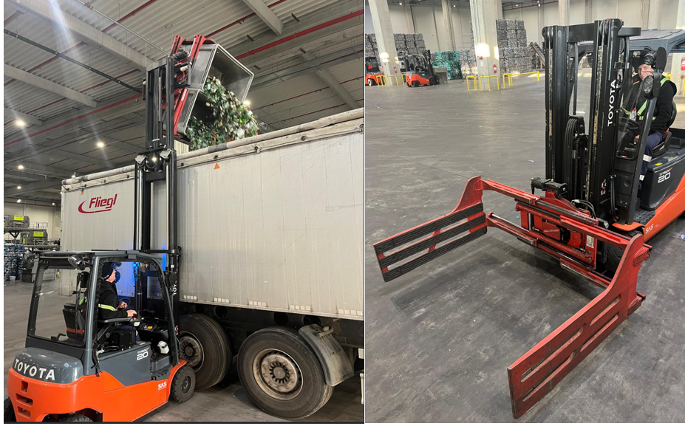 | 1,5 - 2 T | interior / exterior (acoperiș și uși necesare) | 5-6 m | da | electric | inclus | asigura utilizare completă - sistem de schimb rapid al bateriilor descărcate cu baterii complet încărcate | mixt (interior / exterior) | Mixt/Gri | 2 m | 2,3 m | 1,2 m | da | 1. Lampă LED Blue Spot față și spate 2. Semnalizator LED cu lumină intermitentă, înălțime redusă 3. Oglindă panoramică retrovizoare 4. Pachet complet de iluminare LED 5. Centură de siguranță cu vizibilitate ridicată 6. Semnal acustic la mersul cu spatele 7. FOPS 8. Sistem de camere AI pentru detectarea pietonilor, față și spate

B. Transpalet manual

Nr. crt. | Denumirea produsului | Imagine (exemplu) | Utilizare | Tip de palet
4 | Transpalet manual |  | interior / exterior | dimensiune palet euro

C. Baterie de rezervă

Nr. crt. | Denumirea produsului | Imagine (exemplu) | Capacitate (Ah) | Tensiune
4 | Baterie de rezervă |  | 750Ah | 48V

